Apprentissage dans secteurs AT
 | L'emploi des apprentis

Part des apprentis dans les 10 secteurs d'activité les plus accidentogènes
 | Nombre d'apprentis |  |  | Poids du secteur dans l'emploi d'apprentis | Taux d'emploi d'apprentis
NAF 88 postes | Hommes | Femmes | Total
Hébergement médico-social et social | 140 | 567 | 707 | 1% | 1%
Travaux de construction spécialisés | 8,208 | 545 | 8,753 | 13% | 6%
Entreposage et services auxiliaires des transports | 375 | 243 | 618 | 1% | 2%
Activités liées à l'emploi | 224 | 261 | 485 | 1% | 1%
Action sociale sans hébergement | 363 | 666 | 1,029 | 2% | 1%
Collecte, traitement et élimination des déchets ; récupération | 90 | 78 | 168 | 0% | 2%
Transports terrestres et transport par conduites | 667 | 465 | 1,132 | 2% | 1%
Services relatifs aux bâtiments et aménagement paysager | 1,181 | 167 | 1,348 | 2% | 3%
Restauration | 1,824 | 1,291 | 3,115 | 5% | 4%
Fabrication de produits métalliques, à l'exception des machines et des équipements | 1,221 | 215 | 1,436 | 2% | 2%
Autres secteurs | 28,034 | 19,927 | 47,961 | 72% | 3%
Tous secteurs | 42,327 | 24,425 | 66,752 | 100% | 3%
Source : INSEE - Recensement de la population 2016 ; exploitation complémentaire - Traitement : Direccte ARA (SESE)
Champ : Actifs ayant un emploi (au lieu de travail) dans le secteur privé, Auvergne-Rhône-Alpes
Lecture : 140 hommes et 567 femmes sont des actifs en apprentissage dans l'hébergement médico-social et social. Cela représente 1% des emplois du secteur. Le secteur rassemble par ailleurs 1% des emplois en apprentissage.
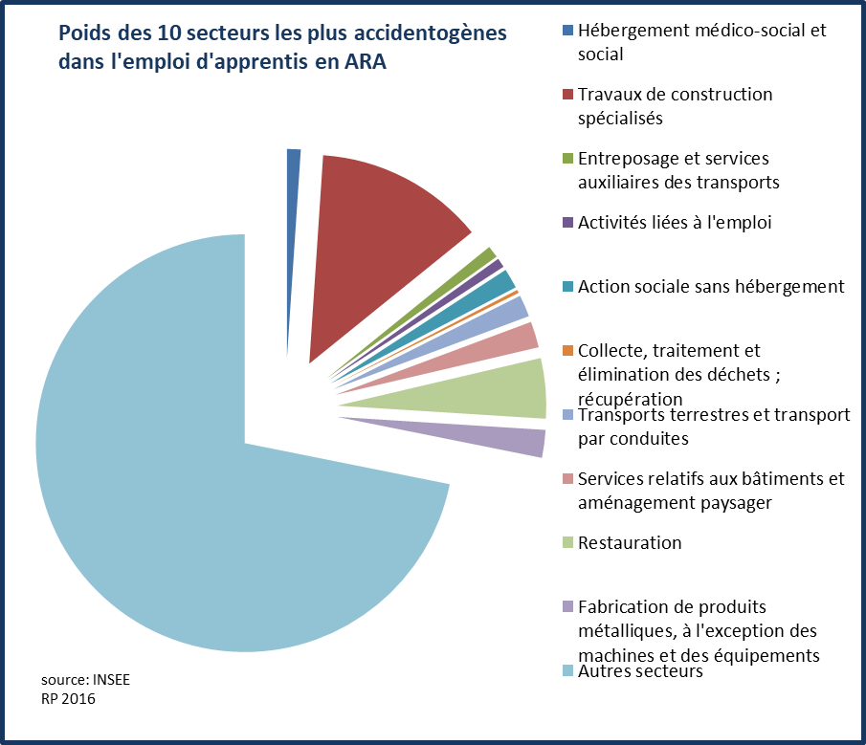
Deux secteurs d'activité accidentogènes ont un taux d'emploi d'apprentis significatif Les dix secteurs où la fréquence des accidents du travail est la plus élevée en région emploient 28% des apprentis. En rapportant leur effectif en apprentissage à leur effectif total, on observe qu'ils ne sont globalement pas d'importants employeurs d'apprentis. Deux secteurs toutefois font exception tant en volume qu'en taux d'emploi en apprentissage. Les travaux de construction spécialisés emploient 13% des apprentis de la région, dont neuf emplois sur dix sont occupés par des hommes. Ce secteur a par ailleurs un taux d'emploi en apprentissage de 6%, supérieur au taux régional (3%). La restauration emploie pour sa part 5% des apprentis de la région et a un taux d'emploi en apprentissage de 4%.

NAF 88

Taux d'emploi d'apprentis : Nombre d'apprentis employés dans le secteur d'activité / nombre de salariés total du secteur. Poids du secteur d'activité dans l'emploi d'apprentis : Nombre d'apprentis employés dans le secteur d'activité / nombre d'apprentis employés dans l'ensemble des secteurs

